ChECK 12ช้าย
 | โครงการสอบเทียบอาคารชลประทาน
 | สำนักบริหารจัดการน้ำและอุทกวิทยา กรมชลประทาน
 | (งบประมาณเงินทุนหมุนเวียนเพื่อการชลประทาน ปี 2558)

1 | ข้อมูลทางกายภาพ
 | 1.1 ข้อมูลระบบส่งน้ำที่ตั้งของอาคาร
 | - ข้อมูลทั่วไปของอาคาร |  | CHECK 12L |  |  |  | อาคาร
 | - โครงการ |  | โครงการส่งน้ำและบำรุงรักษา แม่แตง
 | - ตำแหน่งที่ตั้ง กม. |  | 39+750 |  |  |  | คลองสายใหญ่
 | อำเภอ |  | แม่ริม |  |  |  | จังหวัด | เชียงใหม่
 | - พิกัด |  | N 18º52'29.2'' |  | E 098º57'39.3''
 | - ลักษณะคลอง |  | ÿ คลองดิน |  | ÿ คลองดาดคอนกรีต

 | 1.2 ข้อมูลอาคาร
 | - ชื่ออาคาร
 | - ประเภทบาน ÿ ประตูระบายน้ำบานตรง (Sluice gate) |  |  |  |  |  | 5 | บาน
 |  |  | ขนาดบาน | กว้าง |  |  | 1.20 | เมตร
 |  |  |  | สูง |  |  | 2.40 | เมตร
 | - ระดับพื้น Inlet |  |  |  |  |  | - | เมตร (รทก.)
 | - ระดับพื้น Outlet |  |  |  |  |  | - | เมตร (รทก.)
 | - ระดับพื้นธรณีอาคาร |  |  |  |  |  | 0.00 | เมตร (รสม.)
 | - ปริมาณน้ำไหลผ่านสูงสุด |  |  |  |  |  | - | ลูกบาศก์เมตร/วินาที
 | - รัศมีความโค้งของบาน (สำหรับบานโค้ง) |  |  |  |  |  | - | เมตร

 | 1.3 รูปภาพอาคารชลประทาน
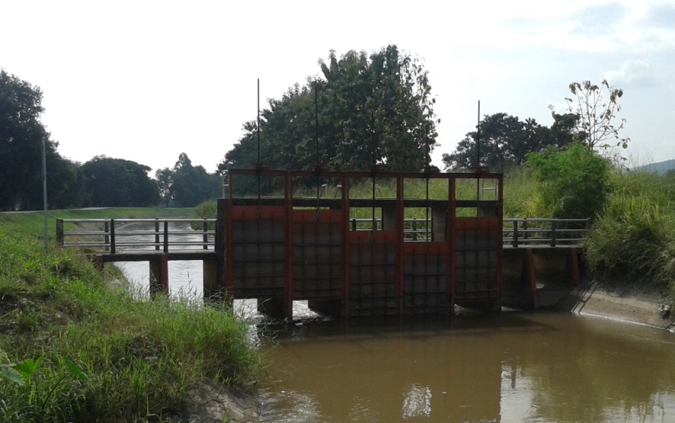

2 | ข้อมูลการสอบเทียบอาคารชลประทาน
 | ÿ ประตูระบายน้ำบานตรง (Sluice gate)
 | ÿ การไหลแบบจม (Submerged flow)
 | สูตรการคำนวนสอบเทียบอาคาร

 | เมื่อ | Q = ปริมาณน้ำผ่านอาคาร (ลบ.ม./วินาที)
 |  | Cs = สัมประสิทธิ์ปริมาณน้ำเมื่อการไหลเป็นแบบจม (Submerged Flow)
 |  | L = ความกว้างของช่องประตูระบาย (เมตร)
 |  | Hs = ระดับน้ำด้านท้ายประตู - ระดับธรณีประตู (เมตร)
 |  | ∆H = ระดับน้ำด้านหน้าประตู - ระดับด้านท้ายประตู (เมตร)
 |  | g = ความเร่งเนื่องจากแรงโน้มถ่วง (เมตร/วินาที)
 |  | Go = การเปิดบาน (เมตร)

ที่ | ระดับน้ำ | ระดับน้ำ | ∆H |  | Hs | ระยะเปิดบาน | Q | Hs/Go | Cs
 | ด้านเหนือน้ำ | ด้านท้ายน้ำ |  |  |  | (Go)
 | ม.(รทก./รสม.) | ม.(รทก./รสม.) |  |  |  | ม. | ลบ.ม./วินาที
1 | 2.217 | 1.329 | 0.89 | 4.1740 | 1.3290 | 0.20 | 7.759 | 6.645 | 0.233
2 | 2.077 | 1.439 | 0.64 | 3.5380 | 1.4390 | 0.30 | 8.894 | 4.797 | 0.291
3 | 1.967 | 1.509 | 0.46 | 2.9977 | 1.5090 | 0.40 | 9.623 | 3.772 | 0.355
4 | 1.887 | 1.539 | 0.35 | 2.6130 | 1.5390 | 0.50 | 10.237 | 3.078 | 0.424

สอบเทียบอาคาร CHECK 12L โครงการส่งน้ำและบำรุงรักษา แม่แตง
6.645 | 0.233
4.797 | 0.291
3.772 | 0.355
3.078 | 0.424

3 | ข้อมูลการเปิดบานในระดับต่างๆ

ที่ | ระดับน้ำ | ระดับน้ำ | Hs | ∆H | ระยะเปิดบาน | Hs/Go | Cs | ปริมาณน้ำไหลผ่าน
 | ด้านเหนือน้ำ | ด้านท้ายน้ำ |  |  | (Go)
 | ม.(รทก./รสม.) | ม.(รทก./รสม.) |  |  | ม. |  |  | ลบ.ม./วินาที
1 | 2.217 | 1.329 | 1.33 | 0.89 | 0.20 | 6.645 | 0.229 | 7.6271
2 | 2.077 | 1.439 | 1.44 | 0.64 | 0.30 | 4.797 | 0.295 | 9.0172
3 | 1.967 | 1.509 | 1.51 | 0.46 | 0.40 | 3.772 | 0.356 | 9.6552
4 | 1.887 | 1.539 | 1.54 | 0.35 | 0.50 | 3.078 | 0.417 | 10.0535

หมายเหตุ สามารถนำไปใช้คำนวณในการยกบานระบายที่ระดับต่างๆ โดยป้อนข้อมูลระดับด้านเหนือน้ำและระดับที่ต้องการยกบาน
 | จะสามารถทราบปริมาณน้ำไหลผ่านอาคารได้ (กรอกข้อมูลในช่องว่างเท่านั้น ยกเว้นช่องสีทึบ)

